Estadísticas
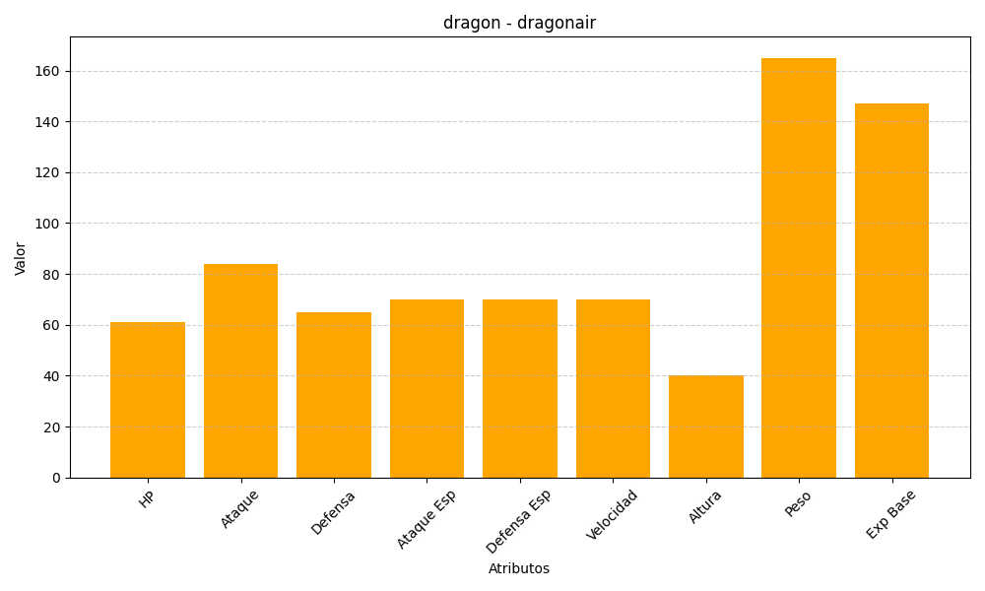
ID | Nombre | Tipo | HP | Ataque | Defensa | Ataque Especial | Defensa Especial | Velocidad | Altura | Peso | Experiencia Base
148 | dragonair | dragon | 61 | 84 | 65 | 70 | 70 | 70 | 40 | 165 | 147

